記入例
西部地域局 危機管理課 行
メール |  | seibu-kiki@pref.shizuoka.lg.jp
FAX |  | 0538-37-2764

 |  |  |  |  |  |  | 提出期限 令和８年２月２７日（金）

参加希望 ・ 質問票

参加を希望する訓練の地域を選択してください。
（複数可）
機関名 | 静岡県西部地域局
所在地 | 〒 | 438-0086 | 磐田市見付3544-9
連絡先 | 電話 |  | 0538-37-2200 |  | FAX | 0538-37-2764
 | メール |  | seibu-kiki@pref.shizuoka.lg.jp
参加を希望する訓練の番号を選択してください。（複数可） ※御希望の訓練に御参加いただけるかは、今後の調整となります。ご了承ください。
担当者 | 所属名 |  | 危機管理課
 | 職名 |  | ○○ |  | 氏名 | □□ □□
参加希望先 |  | 静岡県 |  | 磐田市 | 袋井市 | 森町 | その他（ ）
訓練番号(訓練概要一覧表参照)
訓練イメージ または 質問内容 | 可能な範囲で、希望する訓練のシナリオやレイアウトを記入してください。(施設・設備・車両等の配置場所、人員、車両等の動き、その他)
起震車による防災啓発を希望
・操作者４人
・1時間に５０人程度体験可能
・水平で広い場所を希望
車体左側は開閉式
エンジン稼働状態のため排気が発生
○○市○○広場（仮）
会場未定の訓練もありますので、漠然としたイメージだけでも結構です。訓練番号が特定できない場合でも、できるだけ御希望を御記入ください。
 | 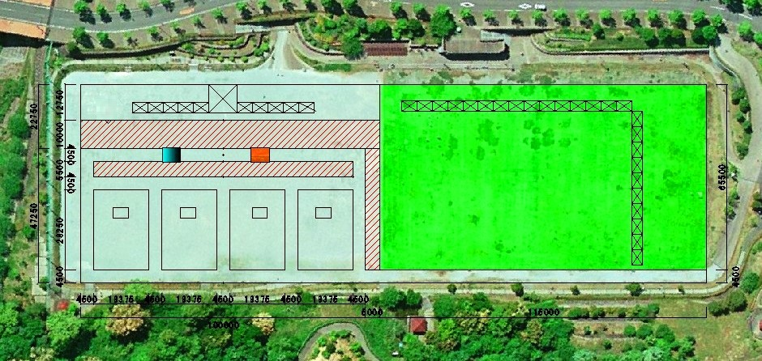
※訓練への参加については、会場や時間の都合上、御希望に添えない場合があります。

